상품제안서
라테르 로더 쿼터 스텐머그 375ml | 상품코드: S38851

 |  |  |  |  |  |  | 02-713-8555 | www.synergygift.co.kr
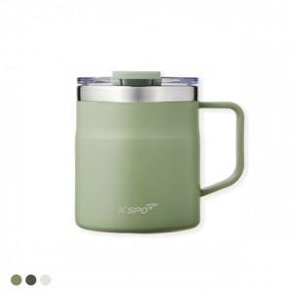 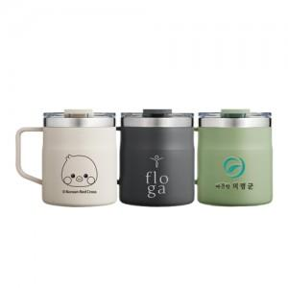

【상세/제작정보】

【인쇄/포장옵션】 | 실크, 레이저, 컬러필름전사 / 포장지포장

【공급단가】 | 수량 | 50~ | 100~ | 300~ | 1,000~ | 5,000~
*VAT별도 | 아이보리 | 4,190원 | 4,030원 | 3,840원 | 3,680원 | 3,550원
 | 올리브그린 | 4,190원 | 4,030원 | 3,840원 | 3,680원 | 3,550원
 | 차콜그레이 | 4,190원 | 4,030원 | 3,840원 | 3,680원 | 3,550원

【상품 URL】 | https://www.synergygift.co.kr:443/src/goods_detail.php?gdno=38851

